상품제안서
PET 볼펜 스텝 UMA 독일볼펜 step | 상품코드: S40165

 |  |  |  |  |  |  | 02-713-8555 | www.synergygift.co.kr
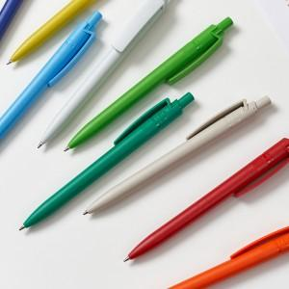 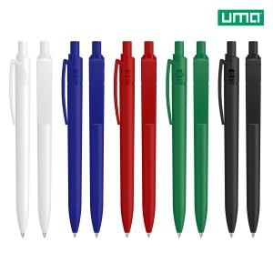 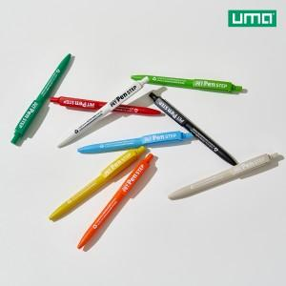

【상세/제작정보】 | <p><span style="font-size: 14pt;">※ 색상 혼합 100개 단위로 가능합니다.</span></p><p><span style="font-size: 14pt;">※ 패키지 제작 별도 문의 바랍니다.</span></p>

【인쇄/포장옵션】 | 레이저, 풀칼라, 패드1도인쇄 / 포장불가능

【공급단가】 | 수량 | 100~ | 300~ | 1,000~ | 3,000~ | 10,000~
*VAT별도 | 단가 | 3,680원 | 1,790원 | 1,550원 | 1,520원 | 1,340원

【상품 URL】 | https://www.synergygift.co.kr:443/src/goods_detail.php?gdno=40165

